Форма заказа
 |  |  |  |  |  | Заказ № |  |  |  | от

 | НАЗВАНИЕ КОМАНДЫ КХ « »

 | Майка хоккейная: |  |  |  |  |  |  |  |  |  |  |  |  |  |  |  |  |  |  |  |  | Макет

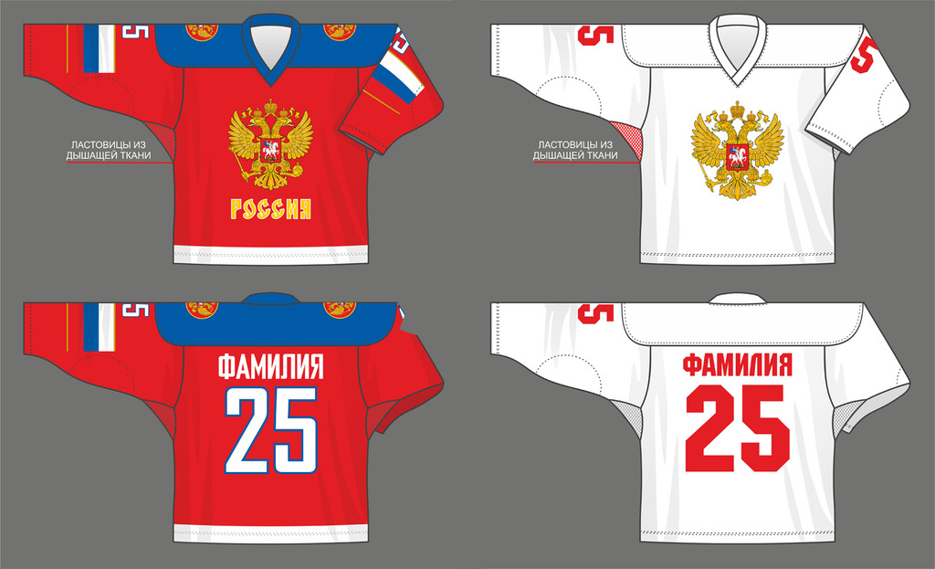
 |  |  |  |  |  |  | Детализация

 | Модель |  |  |  |  |  | По образцу |  |  |  |  |  | Выбрать

 | Форма кокетки |  |  |  |  |  | Полукруглая кокетка |  |  |  |  |  | Выбрать

 | Основная ткань |  |  |  |  |  | Ложная сетка 230 гр. |  |  |  |  |  | Выбрать

 | Дышащие вставки |  |  |  |  |  | Крупная сетка |  |  |  |  |  | Выбрать

 | Ластовица |  |  |  |  |  | Нет |  |  |  |  |  | Выбрать

 | Усиление локтевой и плечевой зоны |  |  |  |  |  | Нет |  |  |  |  |  | Выбрать

 | Обработка низа |  |  |  |  |  | Прямой |  |  |  |  |  | Выбрать

 | Обработка рукава |  |  |  |  |  | Прямой |  |  |  |  |  | Выбрать

 | Крепление к шортам |  |  |  |  |  | Нет |  |  |  |  |  | Выбрать

 | Ворот

 | Модель ворота |  |  |  |  |  | № 1 |  |  |  |  |  | Выбрать

 | Ткань на ворот |  |  |  |  |  | Ложная cетка 230 гр. |  |  |  |  |  | Выбрать

 | Шнурок цвет |  |  |  |  |  | Зеленый |  |  |  |  |  | Выбрать

 |  |  |  | Размещение логотипов в Зонах №

 |  |  |  |  | Вид Полочка

 |  | Описание размещение по зонам
 | 1
 | 2
 | 3
 | 4
 | 5
 | 6
 | 7
 | 8
 | 9

 |  |  |  |  | Вид Спинка

 |  | Описание размещение по зонам
 | 1
 | 2
 | 3
 | 4
 | 5

 |  |  | Технические характеристики продукции |  |  |  |  |  |  |  |  |  |  | Используемые цвета по CMYK

№ п/п | Фамилия игрока (при ненадобности «-») |  |  |  | Номер игровой |  | Размер майки | Рост игрока | Гамаши (вяз.или синт.) |  | Рейтузы (вяз.или синт.) | Примечания (С; A; Вратарь) |  |  |  |  |  |  |  |  |  |  | Описание
1 |  |  |  |  |  |  |  |  |  |  |  |  |  | C | 100 | M | 20 | Y | 0 | K | 0 |  | Основной
2 |  |  |  |  |  |  |  |  |  |  |  |  |  | C |  | M |  | Y |  | K
3 |  |  |  |  |  |  |  |  |  |  |  |  |  | C |  | M |  | Y |  | K
4 |  |  |  |  |  |  |  |  |  |  |  |  |  | C |  | M |  | Y |  | K
5 |  |  |  |  |  |  |  |  |  |  |  |  |  | C |  | M |  | Y |  | K
6 |  |  |  |  |  |  |  |  |  |  |  |  |  | C |  | M |  | Y |  | K
7 |  |  |  |  |  |  |  |  |  |  |  |  |  | C |  | M |  | Y |  | K
8 |  |  |  |  |  |  |  |  |  |  |  |  |  | C |  | M |  | Y |  | K
9 |  |  |  |  |  |  |  |  |  |  |  |  |  | C |  | M |  | Y |  | K
10 |  |  |  |  |  |  |  |  |  |  |  |  |  | C |  | M |  | Y |  | K
11 |  |  |  |  |  |  |  |  |  |  |  |  |  | C |  | M |  | Y |  | K
12 |  |  |  |  |  |  |  |  |  |  |  |  |  | C |  | M |  | Y |  | K
13 |  |  |  |  |  |  |  |  |  |  |  |  |  | C |  | M |  | Y |  | K
14
15
16
17
18
19
20

Лист 2
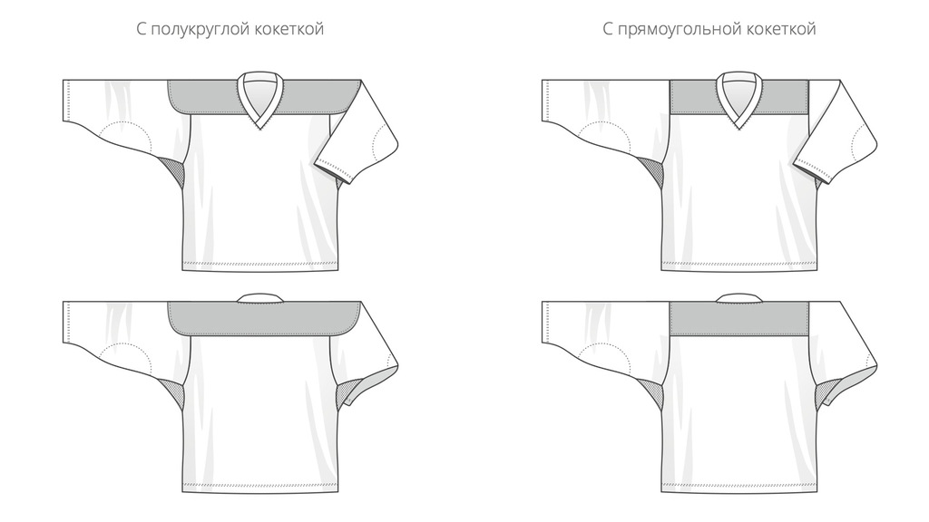
Майка хоккейная:
Классический свитер №1
 | Отлично подойдет для начинающих хоккеистов, любительских команд и коллективов. Можно изготовить свитера с фамилиями игроков на пришивной нашивке или нашивке на липучке. Также, свитер с индивидуальным дизайном, является отличным подарком для любого человека, увлекающегося хоккеем.
 | Особенности: | Основная ткань | Хоккей 230 гр/м² или Ложная сетка 230 гр/м²
 | Полукруглая или прямоугольная кокетка на выбор | Дышащие вставки | Олимп 120 гр/м²
 | Усиление локтевой и плечевой зон | Воротник | Рибана 208 гр/м²
 | Прямой или полукруглый низ на выбор (с утяжелением)
 | Дышащие вставки
 | Все нанесения включены в стоимость и выполняются методом сублимационной печати

Классический свитер №2

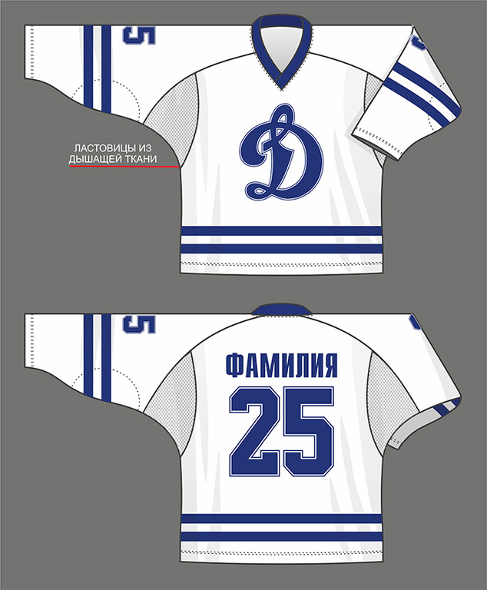
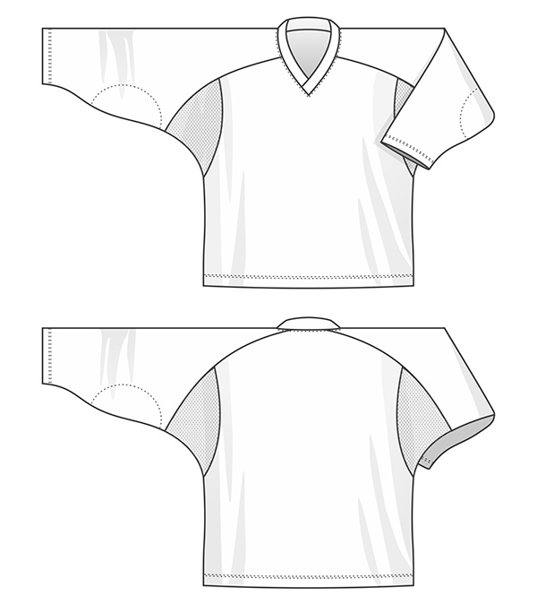
 | Отлично подойдет для начинающих хоккеистов, любительских команд и коллективов. Можно изготовить свитера с фамилиями игроков на пришивной нашивке или нашивке на липучке.
 | Также, свитер с индивидуальным дизайном, является отличным подарком для любого человека, увлекающегося хоккеем.

Классический свитер №3 (полупрофессиональный)

Модель
Класический крой 1 | Класический крой реглан 2 |  | Класический крой 3 | Класический крой 4 | Класический крой 1 | Класический крой 1 | Класический крой 1

 |  | Класический крой 1 |  |  |  | Вернутся к форме заказа

 |  | Класический крой 2 |  |  |  | Вернутся к форме заказа

 | Класический крой 2 |  |  |  |  | Вернутся к форме заказа

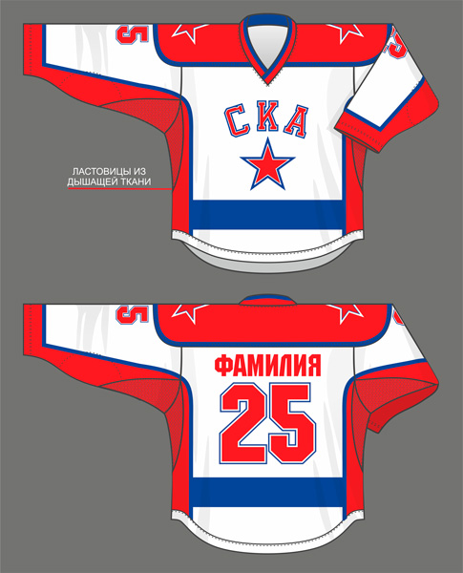
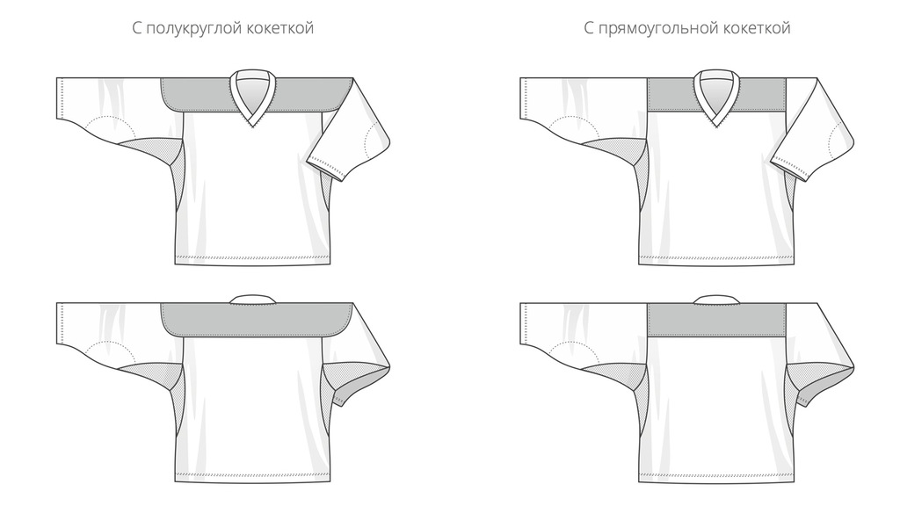

Основная ткань
Вернутся к форме заказа

Ложная сетка 230 гр.

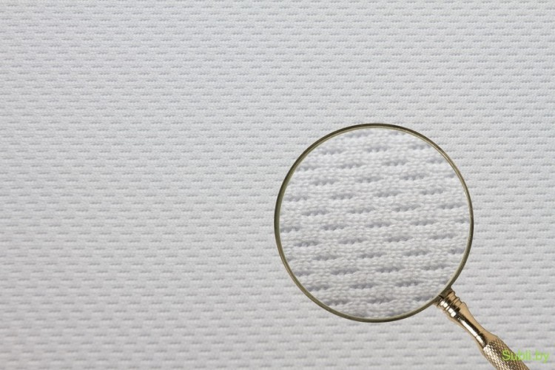

Дышащие вставки
Вернутся к форме заказа

Ткань Олимп

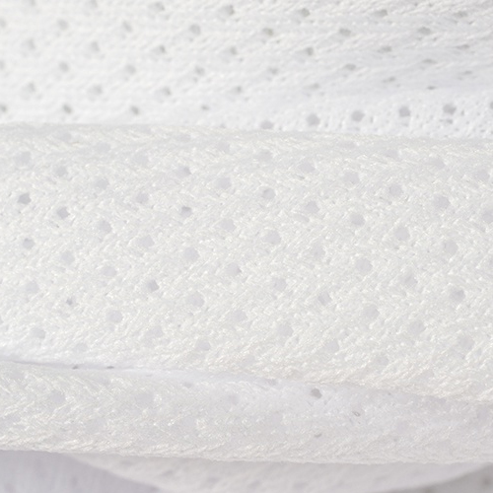
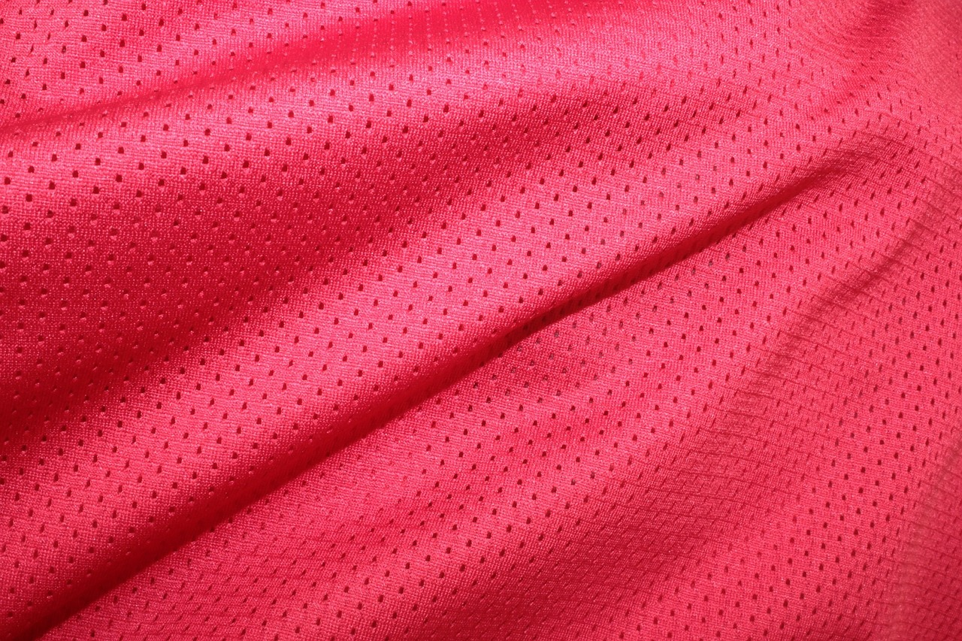

 | Вернутся к форме заказа

 | Крупная сетка

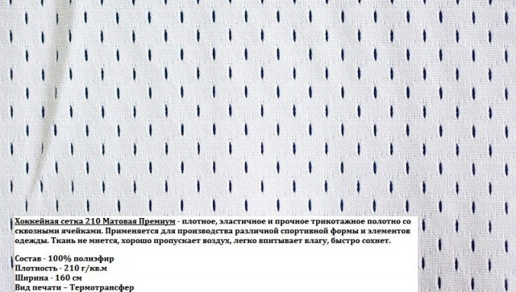

Обработка рукава
 | Вернутся к форме заказа

Полу круглый |  | Прямой

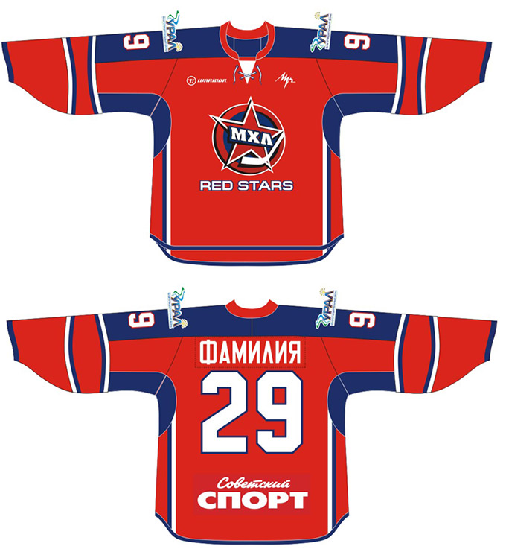

Модель ворота
№ 1 | № 2 |  | № 3 | № 4 | № 5 | № 6

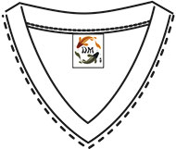
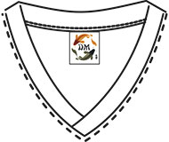
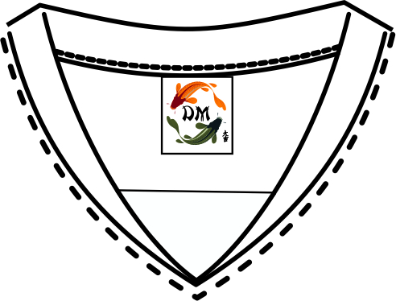
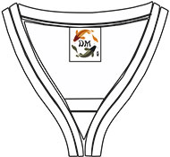
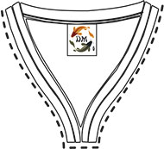
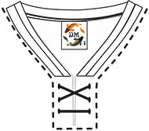

 |  | Вернутся к форме заказа

Ткань на ворот
Вернутся к форме заказа

Ложная сетка 230 гр.

Вернутся к форме заказа

Рибана 230 гр.

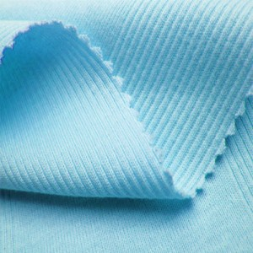

Размещение логотипов в Зонах №
Вернутся к форме заказа

